処理フロー
画面設計書 |  | 処理フロー |  | 担当者 | 日付
 |  |  | 作成 | HYN呂 | 2021-07-06
 |  |  | 更新 | HYN呂 | 2021-09-27

【凡例】
バッチ/画面
サービスAPI
他MS API
自領域
テーブル
他領域
テーブル
 | 1．処理フロー

【社内フロント】
【調達基盤/在庫状況照会サービス】
【データHUB】
【SAP】
【その他】
商品マスタ
タイプコードマスタ
商品別仕入先マスタ
置場マスタ
ブランドマスタ
商品所管部門マスタ
有効在庫
在庫評価内訳
発注点
在庫設定マスタ
各種マスタ

メニュー
入出荷累積
在庫情報参照API
在庫設定マスタ取得API
API

在庫情報照会
在庫情報照会

画面レイアウト
画面設計書 |  |  |  | 画面レイアウト |  |  | 担当者 | 日付
 |  |  |  |  |  | 作成 | HYN呂 | 2021-07-06
 |  |  |  |  |  | 更新 | HYN呂 | 2021-09-27
 | 1．画面レイアウト
 |  | ＜画面項目レイアウト＞
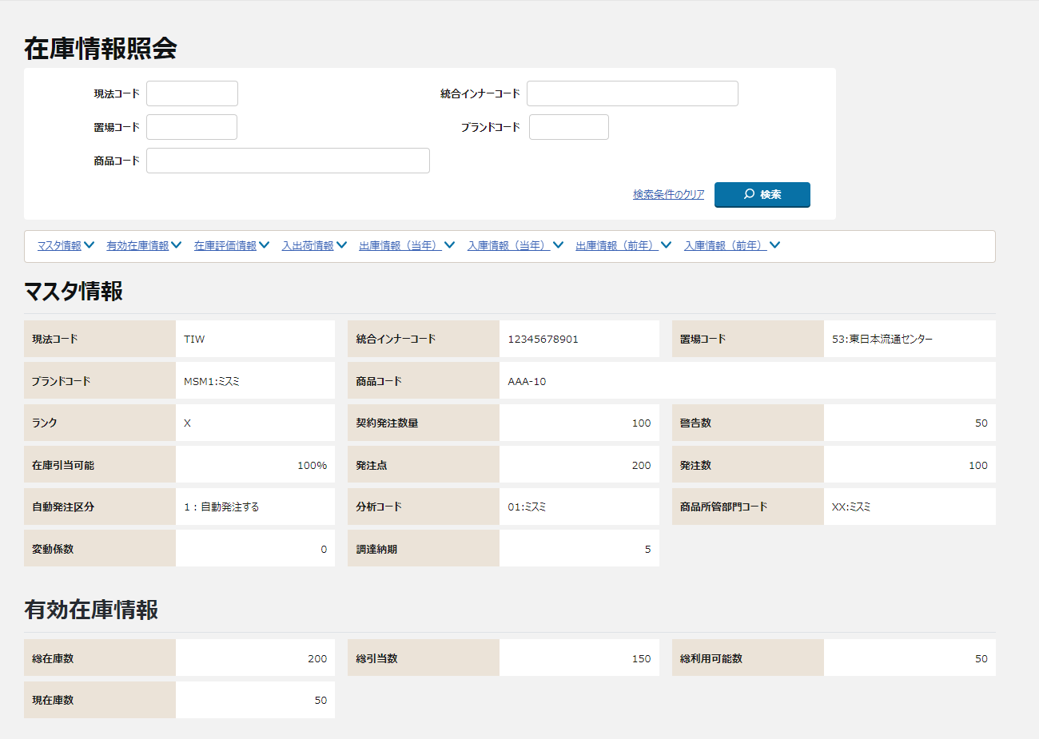
 |  | 画面イメージ
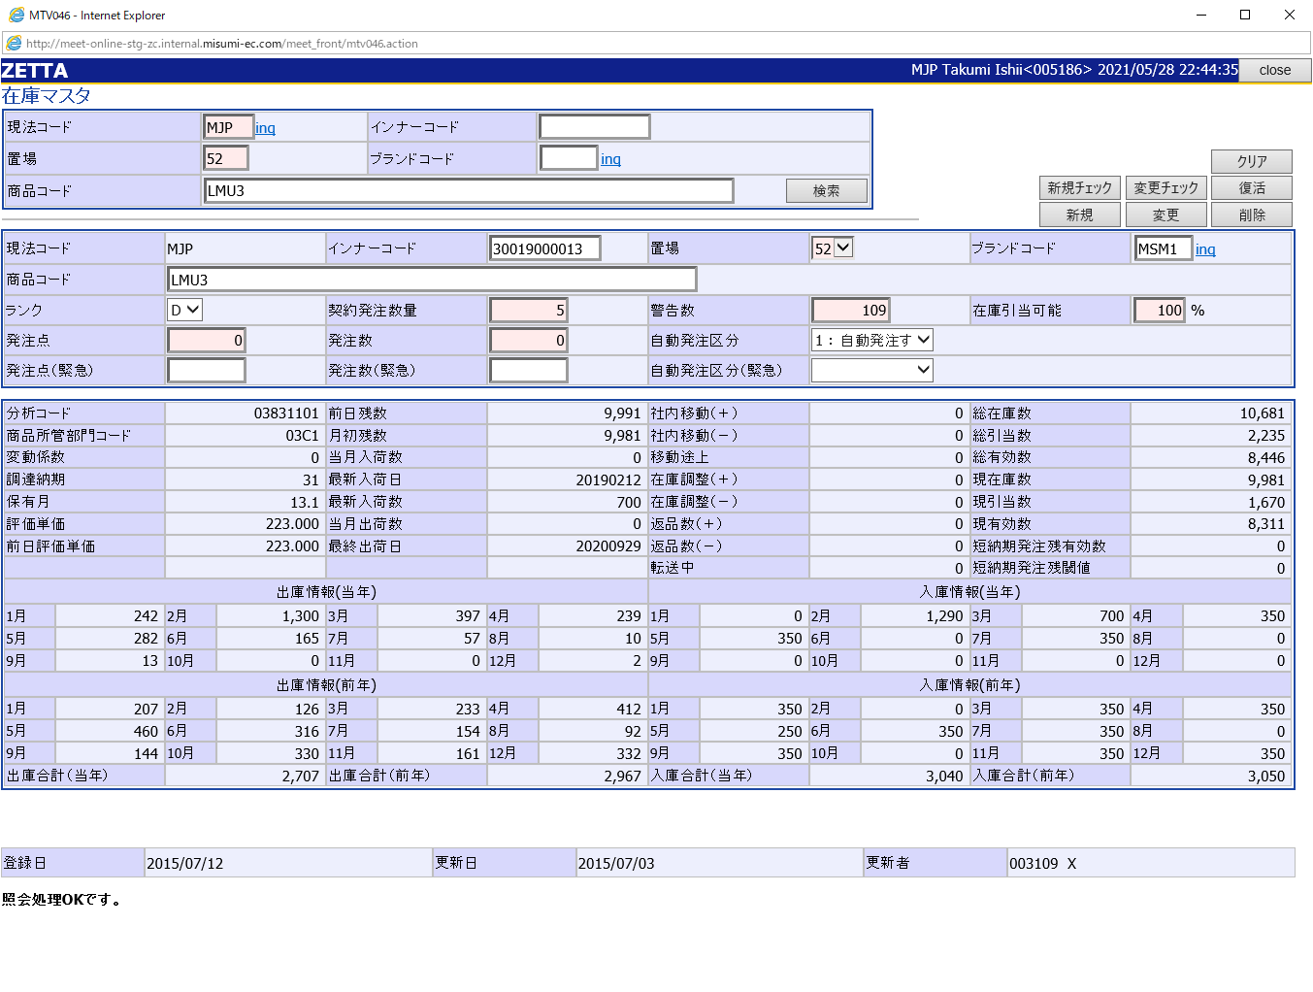

①
②

③

④

ToDo 【外部設計】
モック画面改修次第反映

①
⑧
②
⑨
③
⑩
 |  |  | ヘッダ |  | 出庫情報（当年）
 |  |  | 検索 |  | 入庫情報（当年）
 |  |  | アンカーリンク |  | 出庫情報（前年）
④
⑪
⑤
 |  |  | マスタ情報 |  | 入庫情報（前年）
⑤
 |  |  | 有効在庫情報
⑥
 |  |  | 在庫評価情報
⑦
 |  |  | 入出荷情報
 |  | 画面動作
 |  | ＜初期表示＞
【外部設計】
Mockで各パターンの画面をハードコピーする

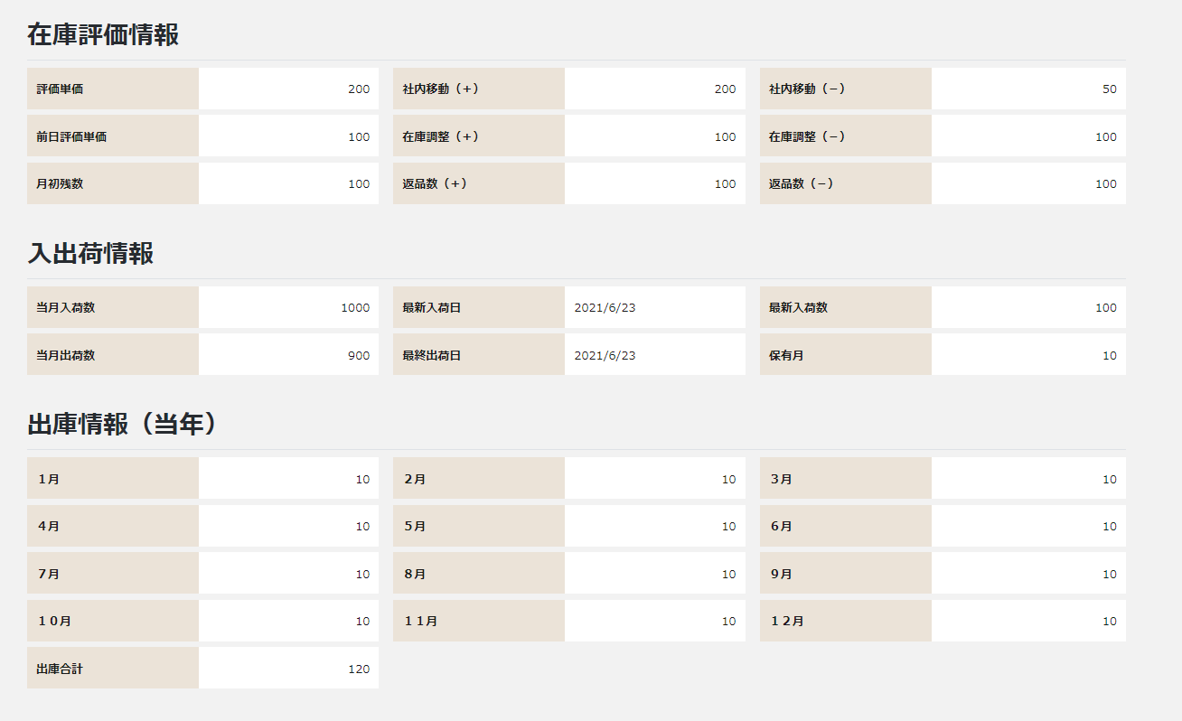
⑥

⑦

 |  | ＜検索ボタン押下＞
【外部設計】
Mockで各パターンの画面をハードコピーする

⑧

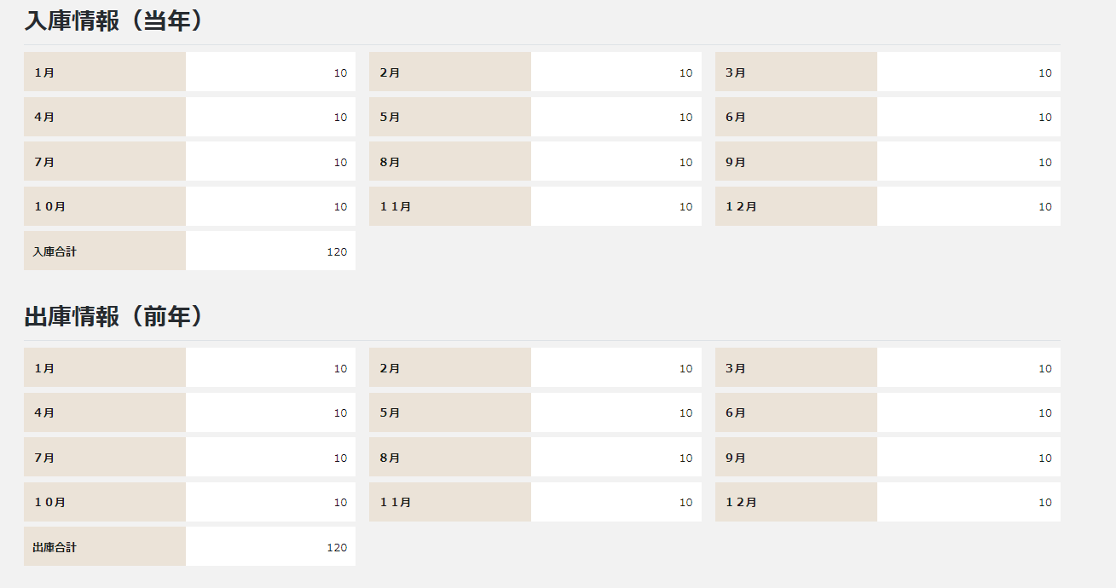
⑨

⑩

⑪

画面項目定義
No | コンポーネント名 （論理名） | コンポーネント名 （物理名） | 領域番号 | 項目名 （論理名）（英） | 項目名 （論理名）（和） | 種別 | 型 | 翻訳有無 | 表示内容 |  | 入力時 必須 | 単項目バリデーションチェック |  |  |  |  |  |  |  |  |  |  |  |  |  |  |  | 備考 | e
 |  |  |  |  |  |  |  |  | 初期表示 | 検索ボタン押下 |  | 型 |  |  |  |  |  |  |  |  |  | 数値範囲 |  |  |  | 桁数 |  |  | e
 |  |  |  |  |  |  |  |  |  |  |  | 必須 | ASCII | 半角 | 全角 | 英字 | 数字 | 英数字 | 日付 | 整数 | 実数 | 超 ＞ | 以上 ≧ | 以下 ≦ | 未満 ＜ | 最大 | 最小 |  | e
1 | ヘッダ |  |  |  | 画面名 | ラベル | 文字列 |  | 固定値「在庫情報照会」 | 同左 |  | - | - | - | - | - | - | - | - | - | - | - | - | - | - | - | - |  | e
2 |  |  |  |  | 現法 | ラベル | 文字列 |  | ログイン情報.現法 | 同左 |  | - | - | - | - | - | - | - | - | - | - | - | - | - | - | - | - |  | e
3 |  |  |  |  | ログインユーザID | ラベル | 文字列 |  | ログイン情報.ユーザID | 同左 |  | - | - | - | - | - | - | - | - | - | - | - | - | - | - | - | - |  | e
4 |  |  |  |  | ログインユーザ名 | ラベル | 文字列 |  | ログイン情報.ユーザ名 | 同左 |  | - | - | - | - | - | - | - | - | - | - | - | - | - | - | - | - |  | e
5 |  |  |  |  | 処理日時 | ラベル | 日時 |  | システム日付時間 | 同左 |  | - | - | - | - | - | - | - | - | - | - | - | - | - | - | - | - |  | e
6 |  |  |  |  | 在庫情報照会 | ラベル | 文字列 |  | 固定値「在庫情報照会」 | 同左 |  | - | - | - | - | - | - | - | - | - | - | - | - | - | - | - | - |  | e
7 | 検索 |  |  |  | 現法コード | ラベル | 文字列 |  | 固定値「現法コード」 | 同左 |  | - | - | - | - | - | - | - | - | - | - | - | - | - | - | - | - |  | e
8 |  |  |  |  | 現法コード | テキストボックス | 文字列 |  | ブランク | 検索ボタン押下時の現法コード | ○ | ○ | - | - | - | ○ | ○ | - | - | - | - | - | - | - | - | 3 | 3 |  | e
9 |  |  |  |  | 統合インナーコード | ラベル | 文字列 |  | 固定値「統合インナーコード」 | 同左 |  | - | - | - | - | - | - | - | - | - | - | - | - | - | - | - | - |  | e
10 |  |  |  |  | 統合インナーコード | テキストボックス | 文字列 |  | ブランク | 検索ボタン押下時の統合インナーコード |  | - | - | - | - | ○ | ○ | - | - | - | - | - | - | - | - | 14 | - |  | e
11 |  |  |  |  | 置場コード | ラベル | 文字列 |  | 固定値「置場コード」 | 同左 |  | - | - | - | - | - | - | - | - | - | - | - | - | - | - | - | - |  | e
12 |  |  |  |  | 置場コード | テキストボックス | 文字列 |  | ブランク | 検索ボタン押下時の置場コード | ○ | ○ | - | - | - | ○ | ○ | - | - | - | - | - | - | - | - | 4 | 4 |  | e
13 |  |  |  |  | ブランドコード | ラベル | 文字列 |  | 固定値「ブランドコード」 | 同左 |  | - | - | - | - | - | - | - | - | - | - | - | - | - | - | - | - |  | e
14 |  |  |  |  | ブランドコード | テキストボックス | 文字列 |  | ブランク | 検索ボタン押下時のブランドコード |  | - | - | - | - | ○ | ○ | - | - | - | - | - | - | - | - | 4 | - |  | e
15 |  |  |  |  | 商品コード | ラベル | 文字列 |  | 固定値「商品コード」 | 同左 |  | - | - | - | - | - | - | - | - | - | - | - | - | - | - | - | - |  | e
16 |  |  |  |  | 商品コード | テキストボックス | 文字列 |  | ブランク | 検索ボタン押下時の商品コード |  | - | - | - | - | ○ | ○ | - | - | - | - | - | - | - | - | 78 | - |  | e
17 |  |  |  |  | 検索 | ボタン | 文字列 |  | 固定値「検索」 | 同左 |  | - | - | - | - | - | - | - | - | - | - | - | - | - | - | - | - |  | e
18 | アンカーリンク |  |  |  | マスタ情報 | ハイパーリンク | 文字列 |  | 固定値「マスタ情報」 | 同左 |  | - | - | - | - | - | - | - | - | - | - | - | - | - | - | - | - | マスタ情報エリアへ移動 | e
19 |  |  |  |  | 有効在庫情報 | ハイパーリンク | 文字列 |  | 固定値「有効在庫情報」 | 同左 |  | - | - | - | - | - | - | - | - | - | - | - | - | - | - | - | - | 有効在庫情報エリアへ移動 | e
20 |  |  |  |  | 在庫評価情報 | ハイパーリンク | 文字列 |  | 固定値「在庫評価情報」 | 同左 |  | - | - | - | - | - | - | - | - | - | - | - | - | - | - | - | - | 在庫評価情報エリアへ移動 | e
21 |  |  |  |  | 入出荷情報 | ハイパーリンク | 文字列 |  | 固定値「入出荷情報」 | 同左 |  | - | - | - | - | - | - | - | - | - | - | - | - | - | - | - | - | 入出荷情報エリアへ移動 | e
22 |  |  |  |  | 出庫情報（当年） | ハイパーリンク | 文字列 |  | 固定値「出庫情報（当年）」 | 同左 |  | - | - | - | - | - | - | - | - | - | - | - | - | - | - | - | - | 出庫情報（当年）エリアへ移動 | e
23 |  |  |  |  | 入庫情報（当年） | ハイパーリンク | 文字列 |  | 固定値「入庫情報（当年）」 | 同左 |  | - | - | - | - | - | - | - | - | - | - | - | - | - | - | - | - | 入庫情報（当年）エリアへ移動 | e
24 |  |  |  |  | 出庫情報（前年） | ハイパーリンク | 文字列 |  | 固定値「出庫情報（前年）」 | 同左 |  | - | - | - | - | - | - | - | - | - | - | - | - | - | - | - | - | 出庫情報（前年）エリアへ移動 | e
25 |  |  |  |  | 入庫情報（前年） | ハイパーリンク | 文字列 |  | 固定値「入庫情報（前年）」 | 同左 |  | - | - | - | - | - | - | - | - | - | - | - | - | - | - | - | - | 入庫情報（前年）エリアへ移動 | e
26 |  |  |  |  | システム管理項目 | ハイパーリンク | 文字列 |  | 固定値「システム管理項目」 | 同左 |  | - | - | - | - | - | - | - | - | - | - | - | - | - | - | - | - | システム管理項目エリアへ移動 | e
27 | マスタ情報 |  |  |  | 現法コード | ラベル | 文字列 |  | 固定値「現法コード」 | 同左 |  | - | - | - | - | - | - | - | - | - | - | - | - | - | - | - | - |  | e
28 |  |  |  |  | 現法コード | ラベル | 文字列 |  | ブランク | 検索エリア.現法コード |  | - | - | - | - | - | - | - | - | - | - | - | - | - | - | - | - |  | e
29 |  |  |  |  | 統合インナーコード | ラベル | 文字列 |  | 固定値「統合インナーコード」 | 同左 |  | - | - | - | - | - | - | - | - | - | - | - | - | - | - | - | - |  | e
30 |  |  |  |  | 統合インナーコード | ラベル | 文字列 |  | ブランク | 検索エリア.統合インナーコード |  | - | - | - | - | - | - | - | - | - | - | - | - | - | - | - | - |  | e
31 |  |  |  |  | 置場コード | ラベル | 文字列 |  | 固定値「置場コード」 | 同左 |  | - | - | - | - | - | - | - | - | - | - | - | - | - | - | - | - |  | e
32 |  |  |  |  | 置場コード | ラベル | 文字列 |  | ブランク | 検索エリア.置場コード ＋ '：' ＋ 置場マスタ.置場名 |  | - | - | - | - | - | - | - | - | - | - | - | - | - | - | - | - |  | e
33 |  |  |  |  | ブランドコード | ラベル | 文字列 |  | 固定値「ブランドコード」 | 同左 |  | - | - | - | - | - | - | - | - | - | - | - | - | - | - | - | - |  | e
34 |  |  |  |  | ブランドコード | ラベル | 文字列 |  | ブランク | 商品マスタ.ブランドコード ＋ '：' ＋ ブランドマスタ.ブランド名 |  | - | - | - | - | - | - | - | - | - | - | - | - | - | - | - | - |  | e
35 |  |  |  |  | 商品コード | ラベル | 文字列 |  | 固定値「商品コード」 | 同左 |  | - | - | - | - | - | - | - | - | - | - | - | - | - | - | - | - |  | e
36 |  |  |  |  | 商品コード | ラベル | 文字列 |  | ブランク | 商品マスタ.商品コード |  | - | - | - | - | - | - | - | - | - | - | - | - | - | - | - | - |  | e
37 |  |  |  |  | ランク | ラベル | 文字列 |  | 固定値「ランク」 | 同左 |  | - | - | - | - | - | - | - | - | - | - | - | - | - | - | - | - |  | e
38 |  |  |  |  | ランク | ラベル | 文字列 |  | ブランク | 在庫情報参照API.ランク |  | - | - | - | - | - | - | - | - | - | - | - | - | - | - | - | - |  | e
39 |  |  |  |  | 契約発注数量 | ラベル | 文字列 |  | 固定値「契約発注数量」 | 同左 |  | - | - | - | - | - | - | - | - | - | - | - | - | - | - | - | - |  | e
40 |  |  |  |  | 契約発注数量 | ラベル | 文字列 |  | ブランク | 在庫設定マスタ.契約発注数量 |  | - | - | - | - | - | - | - | - | - | - | - | - | - | - | - | - |  | e
41 |  |  |  |  | 警告数 | ラベル | 文字列 |  | 固定値「警告数」 | 同左 |  | - | - | - | - | - | - | - | - | - | - | - | - | - | - | - | - |  | e
42 |  |  |  |  | 警告数 | ラベル | 文字列 |  | ブランク | 在庫情報参照API.警告数 |  | - | - | - | - | - | - | - | - | - | - | - | - | - | - | - | - |  | e
43 |  |  |  |  | 在庫引当可能 | ラベル | 文字列 |  | 固定値「在庫引当可能」 | 同左 |  | - | - | - | - | - | - | - | - | - | - | - | - | - | - | - | - |  | e
44 |  |  |  |  | 在庫引当可能 | ラベル | 文字列 |  | ブランク | 在庫マスタ.有効率 ※在庫から出荷してよい有効利用可能数に対する可能率（MAX100%） |  | - | - | - | - | - | - | - | - | - | - | - | - | - | - | - | - |  | e
45 |  |  |  |  | 発注点 | ラベル | 文字列 |  | 固定値「発注点」 | 同左 |  | - | - | - | - | - | - | - | - | - | - | - | - | - | - | - | - |  | e
46 |  |  |  |  | 発注点 | ラベル | 文字列 |  | ブランク | 在庫情報参照API.発注点 |  | - | - | - | - | - | - | - | - | - | - | - | - | - | - | - | - |  | e
47 |  |  |  |  | 発注数 | ラベル | 文字列 |  | 固定値「発注数」 | 同左 |  | - | - | - | - | - | - | - | - | - | - | - | - | - | - | - | - |  | e
48 |  |  |  |  | 発注数 | ラベル | 文字列 |  | ブランク | 在庫情報参照API.発注数 |  | - | - | - | - | - | - | - | - | - | - | - | - | - | - | - | - |  | e
49 |  |  |  |  | 自動発注区分 | ラベル | 文字列 |  | 固定値「自動発注区分」 | 同左 |  | - | - | - | - | - | - | - | - | - | - | - | - | - | - | - | - |  | e
50 |  |  |  |  | 自動発注区分 | ラベル | 文字列 |  | ブランク | 在庫情報参照API.自動発注区分 ＋ '：' ＋ 自動発注区分名 |  | - | - | - | - | - | - | - | - | - | - | - | - | - | - | - | - |  | e
51 |  |  |  |  | 分析コード | ラベル | 文字列 |  | 固定値「分析コード」 | 同左 |  | - | - | - | - | - | - | - | - | - | - | - | - | - | - | - | - |  | e
52 |  |  |  |  | 分析コード | ラベル | 文字列 |  | ブランク | タイプコードマスタ.分析コード ＋ '：' ＋ タイプコードマスタ製品分類マスタ.分析名 |  | - | - | - | - | - | - | - | - | - | - | - | - | - | - | - | - |  | e
53 |  |  |  |  | 商品所管部門コード | ラベル | 文字列 |  | 固定値「商品所管部門コード」 | 同左 |  | - | - | - | - | - | - | - | - | - | - | - | - | - | - | - | -
ToDo 【外部設計】
カタログ納期の設定するのか確認できませんため、ミスミにQANo.310を提出された。ご回答次第に、更新する。
★マスタはシェアポ★【NGP(step2)】外部設計書作成（QA一覧）.xlsx 222133653
54 |  |  |  |  | 商品所管部門コード | ラベル | 文字列 |  | ブランク | 商品マスタ.商品所管部門コード ＋ '：' ＋ 商品所管部門マスタ.商品所管部門名 |  | - | - | - | - | - | - | - | - | - | - | - | - | - | - | - | -
55 |  |  |  |  | 変動係数 | ラベル | 文字列 |  | 固定値「変動係数」 | 同左 |  | - | - | - | - | - | - | - | - | - | - | - | - | - | - | - | - |  | e
56 |  |  |  |  | 変動係数 | ラベル | 文字列 |  | ブランク | 在庫情報参照API.変動係数 |  | - | - | - | - | - | - | - | - | - | - | - | - | - | - | - | - |  | e
57 |  |  |  |  | 調達納期 | ラベル | 文字列 |  | 固定値「調達納期」 | 同左 |  | - | - | - | - | - | - | - | - | - | - | - | - | - | - | - | - |  | e
58 |  |  |  |  | 調達納期 | ラベル | 文字列 |  | ブランク | 商品マスタ.サプライヤ指定方法区分＝0 の場合、 商品マスタ.カタログ納期 商品マスタ.サプライヤ指定方法区分＝1 の場合、 商品別仕入先マスタ参照API.調達納期 |  | - | - | - | - | - | - | - | - | - | - | - | - | - | - | - | - |  | e
59 | 有効在庫情報 |  |  |  | 総在庫数 | ラベル | 文字列 |  | 固定値「総在庫数」 | 同左 |  | - | - | - | - | - | - | - | - | - | - | - | - | - | - | - | - |  | e
60 |  |  |  |  | 総在庫数 | ラベル | 文字列 |  | ブランク | 在庫情報参照API.総在庫数 |  | - | - | - | - | - | - | - | - | - | - | - | - | - | - | - | - |  | e
61 |  |  |  |  | 総引当数 | ラベル | 文字列 |  | 固定値「総引当数」 | 同左 |  | - | - | - | - | - | - | - | - | - | - | - | - | - | - | - | - |  | e
62 |  |  |  |  | 総引当数 | ラベル | 文字列 |  | ブランク | 在庫情報参照API.総引当数 |  | - | - | - | - | - | - | - | - | - | - | - | - | - | - | - | - |  | e
63 |  |  |  |  | 総有効利用可能数 | ラベル | 文字列 |  | 固定値「総有効利用可能数」 | 同左 |  | - | - | - | - | - | - | - | - | - | - | - | - | - | - | - | - |  | e
64 |  |  |  |  | 総有効利用可能数 | ラベル | 文字列 |  | ブランク | 在庫情報参照API.総有効利用可能数 |  | - | - | - | - | - | - | - | - | - | - | - | - | - | - | - | - |  | e
65 |  |  |  |  | 現在庫数 | ラベル | 文字列 |  | 固定値「現在庫数」 | 同左 |  | - | - | - | - | - | - | - | - | - | - | - | - | - | - | - | - |  | e
66 |  |  |  |  | 現在庫数 | ラベル | 文字列 |  | ブランク | 在庫情報参照API.現在庫数 |  | - | - | - | - | - | - | - | - | - | - | - | - | - | - | - | - |  | e
67 | 在庫評価情報 |  |  |  | 評価単価 | ラベル | 文字列 |  | 固定値「評価単価」 | 同左 |  | - | - | - | - | - | - | - | - | - | - | - | - | - | - | - | - |  | e
68 |  |  |  |  | 評価単価 | ラベル | 文字列 |  | ブランク | 在庫情報参照API.評価単価 |  | - | - | - | - | - | - | - | - | - | - | - | - | - | - | - | - |  | e
69 |  |  |  |  | 社内移動（＋） | ラベル | 文字列 |  | 固定値「社内移動（＋）」 | 同左 |  | - | - | - | - | - | - | - | - | - | - | - | - | - | - | - | - |  | e
70 |  |  |  |  | 社内移動（＋） | ラベル | 文字列 |  | ブランク | 在庫情報参照API.社内移動（＋） |  | - | - | - | - | - | - | - | - | - | - | - | - | - | - | - | - |  | e
71 |  |  |  |  | 社内移動（－） | ラベル | 文字列 |  | 固定値「社内移動（－）」 | 同左 |  | - | - | - | - | - | - | - | - | - | - | - | - | - | - | - | - |  | e
72 |  |  |  |  | 社内移動（－） | ラベル | 文字列 |  | ブランク | 在庫情報参照API.社内移動（－） |  | - | - | - | - | - | - | - | - | - | - | - | - | - | - | - | - |  | e
73 |  |  |  |  | 前日評価単価 | ラベル | 文字列 |  | 固定値「前日評価単価」 | 同左 |  | - | - | - | - | - | - | - | - | - | - | - | - | - | - | - | - |  | e
74 |  |  |  |  | 前日評価単価 | ラベル | 文字列 |  | ブランク | 在庫情報参照API.前日評価単価 |  | - | - | - | - | - | - | - | - | - | - | - | - | - | - | - | - |  | e
75 |  |  |  |  | 在庫調整（＋） | ラベル | 文字列 |  | 固定値「在庫調整（＋）」 | 同左 |  | - | - | - | - | - | - | - | - | - | - | - | - | - | - | - | - |  | e
76 |  |  |  |  | 在庫調整（＋） | ラベル | 文字列 |  | ブランク | 在庫情報参照API.在庫調整（＋） |  | - | - | - | - | - | - | - | - | - | - | - | - | - | - | - | - |  | e
77 |  |  |  |  | 在庫調整（－） | ラベル | 文字列 |  | 固定値「在庫調整（－）」 | 同左 |  | - | - | - | - | - | - | - | - | - | - | - | - | - | - | - | - |  | e
78 |  |  |  |  | 在庫調整（－） | ラベル | 文字列 |  | ブランク | 在庫情報参照API.在庫調整（－） |  | - | - | - | - | - | - | - | - | - | - | - | - | - | - | - | - |  | e
79 |  |  |  |  | 月初残数 | ラベル | 文字列 |  | 固定値「月初残数」 | 同左 |  | - | - | - | - | - | - | - | - | - | - | - | - | - | - | - | - |  | e
80 |  |  |  |  | 月初残数 | ラベル | 文字列 |  | ブランク | 在庫情報参照API.月初残数 |  | - | - | - | - | - | - | - | - | - | - | - | - | - | - | - | - |  | e
81 |  |  |  |  | 返品数（＋） | ラベル | 文字列 |  | 固定値「返品数（＋）」 | 同左 |  | - | - | - | - | - | - | - | - | - | - | - | - | - | - | - | - |  | e
82 |  |  |  |  | 返品数（＋） | ラベル | 文字列 |  | ブランク | 在庫情報参照API.返品数（＋） |  | - | - | - | - | - | - | - | - | - | - | - | - | - | - | - | - |  | e
83 |  |  |  |  | 返品数（－） | ラベル | 文字列 |  | 固定値「返品数（－）」 | 同左 |  | - | - | - | - | - | - | - | - | - | - | - | - | - | - | - | - |  | e
84 |  |  |  |  | 返品数（－） | ラベル | 文字列 |  | ブランク | 在庫情報参照API.返品数（－） |  | - | - | - | - | - | - | - | - | - | - | - | - | - | - | - | - |  | e
85 | 入出荷情報 |  |  |  | 当月入荷数 | ラベル | 文字列 |  | 固定値「当月入荷数」 | 同左 |  | - | - | - | - | - | - | - | - | - | - | - | - | - | - | - | - |  | e
86 |  |  |  |  | 当月入荷数 | ラベル | 文字列 |  | ブランク | 入出荷累積.当月入荷数 |  | - | - | - | - | - | - | - | - | - | - | - | - | - | - | - | - |  | e
87 |  |  |  |  | 最新入荷日 | ラベル | 文字列 |  | 固定値「最新入荷日」 | 同左 |  | - | - | - | - | - | - | - | - | - | - | - | - | - | - | - | - |  | e
88 |  |  |  |  | 最新入荷日 | ラベル | 日付 |  | ブランク | 入出荷累積.最新入荷日 |  | - | - | - | - | - | - | - | - | - | - | - | - | - | - | - | - |  | e
89 |  |  |  |  | 最新入荷数 | ラベル | 文字列 |  | 固定値「最新入荷数」 | 同左 |  | - | - | - | - | - | - | - | - | - | - | - | - | - | - | - | - |  | e
90 |  |  |  |  | 最新入荷数 | ラベル | 文字列 |  | ブランク | 入出荷累積.最新入荷数 |  | - | - | - | - | - | - | - | - | - | - | - | - | - | - | - | - |  | e
91 |  |  |  |  | 当月出荷数 | ラベル | 文字列 |  | 固定値「当月出荷数」 | 同左 |  | - | - | - | - | - | - | - | - | - | - | - | - | - | - | - | - |  | e
92 |  |  |  |  | 当月出荷数 | ラベル | 文字列 |  | ブランク | 入出荷累積.当月出荷数 |  | - | - | - | - | - | - | - | - | - | - | - | - | - | - | - | - |  | e
93 |  |  |  |  | 最終出荷日 | ラベル | 文字列 |  | 固定値「最終出荷日」 | 同左 |  | - | - | - | - | - | - | - | - | - | - | - | - | - | - | - | - |  | e
94 |  |  |  |  | 最終出荷日 | ラベル | 日付 |  | ブランク | 入出荷累積.最終出荷日 |  | - | - | - | - | - | - | - | - | - | - | - | - | - | - | - | - |  | e
95 |  |  |  |  | 保有月 | ラベル | 文字列 |  | 固定値「保有月」 | 同左 |  | - | - | - | - | - | - | - | - | - | - | - | - | - | - | - | - |  | e
96 |  |  |  |  | 保有月 | ラベル | 文字列 |  | ブランク | 前月から3か月分（N－１～N－3月）の出庫数の平均 |  | - | - | - | - | - | - | - | - | - | - | - | - | - | - | - | - | 外部QANo.304確認中 | e
97 | 出庫情報（当年） |  |  |  | １月 | ラベル | 文字列 |  | 固定値「１月」 | 同左 |  | - | - | - | - | - | - | - | - | - | - | - | - | - | - | - | - |  | e
98 |  |  |  |  | １月 | ラベル | 文字列 |  | ブランク | 入出荷累積.当年月別・出庫数１ |  | - | - | - | - | - | - | - | - | - | - | - | - | - | - | - | - |  | e
99 |  |  |  |  | ２月 | ラベル | 文字列 |  | 固定値「２月」 | 同左 |  | - | - | - | - | - | - | - | - | - | - | - | - | - | - | - | - |  | e
100 |  |  |  |  | ２月 | ラベル | 文字列 |  | ブランク | 入出荷累積.当年月別・出庫数２ |  | - | - | - | - | - | - | - | - | - | - | - | - | - | - | - | - |  | e
101 |  |  |  |  | ３月 | ラベル | 文字列 |  | 固定値「３月」 | 同左 |  | - | - | - | - | - | - | - | - | - | - | - | - | - | - | - | - |  | e
102 |  |  |  |  | ３月 | ラベル | 文字列 |  | ブランク | 入出荷累積.当年月別・出庫数３ |  | - | - | - | - | - | - | - | - | - | - | - | - | - | - | - | - |  | e
103 |  |  |  |  | ４月 | ラベル | 文字列 |  | 固定値「４月」 | 同左 |  | - | - | - | - | - | - | - | - | - | - | - | - | - | - | - | - |  | e
104 |  |  |  |  | ４月 | ラベル | 文字列 |  | ブランク | 入出荷累積.当年月別・出庫数４ |  | - | - | - | - | - | - | - | - | - | - | - | - | - | - | - | - |  | e
105 |  |  |  |  | ５月 | ラベル | 文字列 |  | 固定値「５月」 | 同左 |  | - | - | - | - | - | - | - | - | - | - | - | - | - | - | - | - |  | e
106 |  |  |  |  | ５月 | ラベル | 文字列 |  | ブランク | 入出荷累積.当年月別・出庫数５ |  | - | - | - | - | - | - | - | - | - | - | - | - | - | - | - | - |  | e
107 |  |  |  |  | ６月 | ラベル | 文字列 |  | 固定値「６月」 | 同左 |  | - | - | - | - | - | - | - | - | - | - | - | - | - | - | - | - |  | e
108 |  |  |  |  | ６月 | ラベル | 文字列 |  | ブランク | 入出荷累積.当年月別・出庫数６ |  | - | - | - | - | - | - | - | - | - | - | - | - | - | - | - | - |  | e
109 |  |  |  |  | ７月 | ラベル | 文字列 |  | 固定値「７月」 | 同左 |  | - | - | - | - | - | - | - | - | - | - | - | - | - | - | - | - |  | e
110 |  |  |  |  | ７月 | ラベル | 文字列 |  | ブランク | 入出荷累積.当年月別・出庫数７ |  | - | - | - | - | - | - | - | - | - | - | - | - | - | - | - | - |  | e
111 |  |  |  |  | ８月 | ラベル | 文字列 |  | 固定値「８月」 | 同左 |  | - | - | - | - | - | - | - | - | - | - | - | - | - | - | - | - |  | e
112 |  |  |  |  | ８月 | ラベル | 文字列 |  | ブランク | 入出荷累積.当年月別・出庫数８ |  | - | - | - | - | - | - | - | - | - | - | - | - | - | - | - | - |  | e
113 |  |  |  |  | ９月 | ラベル | 文字列 |  | 固定値「９月」 | 同左 |  | - | - | - | - | - | - | - | - | - | - | - | - | - | - | - | - |  | e
114 |  |  |  |  | ９月 | ラベル | 文字列 |  | ブランク | 入出荷累積.当年月別・出庫数９ |  | - | - | - | - | - | - | - | - | - | - | - | - | - | - | - | - |  | e
115 |  |  |  |  | １０月 | ラベル | 文字列 |  | 固定値「１０月」 | 同左 |  | - | - | - | - | - | - | - | - | - | - | - | - | - | - | - | - |  | e
116 |  |  |  |  | １０月 | ラベル | 文字列 |  | ブランク | 入出荷累積.当年月別・出庫数１０ |  | - | - | - | - | - | - | - | - | - | - | - | - | - | - | - | - |  | e
117 |  |  |  |  | １１月 | ラベル | 文字列 |  | 固定値「１１月」 | 同左 |  | - | - | - | - | - | - | - | - | - | - | - | - | - | - | - | - |  | e
118 |  |  |  |  | １１月 | ラベル | 文字列 |  | ブランク | 入出荷累積.当年月別・出庫数１１ |  | - | - | - | - | - | - | - | - | - | - | - | - | - | - | - | - |  | e
119 |  |  |  |  | １２月 | ラベル | 文字列 |  | 固定値「１２月」 | 同左 |  | - | - | - | - | - | - | - | - | - | - | - | - | - | - | - | - |  | e
120 |  |  |  |  | １２月 | ラベル | 文字列 |  | ブランク | 入出荷累積.当年月別・出庫数１２ |  | - | - | - | - | - | - | - | - | - | - | - | - | - | - | - | - |  | e
121 |  |  |  |  | 出庫合計 | ラベル | 文字列 |  | 固定値「出庫合計」 | 同左 |  | - | - | - | - | - | - | - | - | - | - | - | - | - | - | - | - |  | e
122 |  |  |  |  | 出庫合計 | ラベル | 文字列 |  | ブランク | 入出荷累積.出庫合計（当年） |  | - | - | - | - | - | - | - | - | - | - | - | - | - | - | - | - |  | e
123 | 入庫情報（当年） |  |  |  | １月 | ラベル | 文字列 |  | 固定値「１月」 | 同左 |  | - | - | - | - | - | - | - | - | - | - | - | - | - | - | - | - |  | e
124 |  |  |  |  | １月 | ラベル | 文字列 |  | ブランク | 入出荷累積.当年月別・入庫数１ |  | - | - | - | - | - | - | - | - | - | - | - | - | - | - | - | - |  | e
125 |  |  |  |  | ２月 | ラベル | 文字列 |  | 固定値「２月」 | 同左 |  | - | - | - | - | - | - | - | - | - | - | - | - | - | - | - | - |  | e
126 |  |  |  |  | ２月 | ラベル | 文字列 |  | ブランク | 入出荷累積.当年月別・入庫数２ |  | - | - | - | - | - | - | - | - | - | - | - | - | - | - | - | - |  | e
127 |  |  |  |  | ３月 | ラベル | 文字列 |  | 固定値「３月」 | 同左 |  | - | - | - | - | - | - | - | - | - | - | - | - | - | - | - | - |  | e
128 |  |  |  |  | ３月 | ラベル | 文字列 |  | ブランク | 入出荷累積.当年月別・入庫数３ |  | - | - | - | - | - | - | - | - | - | - | - | - | - | - | - | - |  | e
129 |  |  |  |  | ４月 | ラベル | 文字列 |  | 固定値「４月」 | 同左 |  | - | - | - | - | - | - | - | - | - | - | - | - | - | - | - | - |  | e
130 |  |  |  |  | ４月 | ラベル | 文字列 |  | ブランク | 入出荷累積.当年月別・入庫数４ |  | - | - | - | - | - | - | - | - | - | - | - | - | - | - | - | - |  | e
131 |  |  |  |  | ５月 | ラベル | 文字列 |  | 固定値「５月」 | 同左 |  | - | - | - | - | - | - | - | - | - | - | - | - | - | - | - | - |  | e
132 |  |  |  |  | ５月 | ラベル | 文字列 |  | ブランク | 入出荷累積.当年月別・入庫数５ |  | - | - | - | - | - | - | - | - | - | - | - | - | - | - | - | - |  | e
133 |  |  |  |  | ６月 | ラベル | 文字列 |  | 固定値「６月」 | 同左 |  | - | - | - | - | - | - | - | - | - | - | - | - | - | - | - | - |  | e
134 |  |  |  |  | ６月 | ラベル | 文字列 |  | ブランク | 入出荷累積.当年月別・入庫数６ |  | - | - | - | - | - | - | - | - | - | - | - | - | - | - | - | - |  | e
135 |  |  |  |  | ７月 | ラベル | 文字列 |  | 固定値「７月」 | 同左 |  | - | - | - | - | - | - | - | - | - | - | - | - | - | - | - | - |  | e
136 |  |  |  |  | ７月 | ラベル | 文字列 |  | ブランク | 入出荷累積.当年月別・入庫数７ |  | - | - | - | - | - | - | - | - | - | - | - | - | - | - | - | - |  | e
137 |  |  |  |  | ８月 | ラベル | 文字列 |  | 固定値「８月」 | 同左 |  | - | - | - | - | - | - | - | - | - | - | - | - | - | - | - | - |  | e
138 |  |  |  |  | ８月 | ラベル | 文字列 |  | ブランク | 入出荷累積.当年月別・入庫数８ |  | - | - | - | - | - | - | - | - | - | - | - | - | - | - | - | - |  | e
139 |  |  |  |  | ９月 | ラベル | 文字列 |  | 固定値「９月」 | 同左 |  | - | - | - | - | - | - | - | - | - | - | - | - | - | - | - | - |  | e
140 |  |  |  |  | ９月 | ラベル | 文字列 |  | ブランク | 入出荷累積.当年月別・入庫数９ |  | - | - | - | - | - | - | - | - | - | - | - | - | - | - | - | - |  | e
141 |  |  |  |  | １０月 | ラベル | 文字列 |  | 固定値「１０月」 | 同左 |  | - | - | - | - | - | - | - | - | - | - | - | - | - | - | - | - |  | e
142 |  |  |  |  | １０月 | ラベル | 文字列 |  | ブランク | 入出荷累積.当年月別・入庫数１０ |  | - | - | - | - | - | - | - | - | - | - | - | - | - | - | - | - |  | e
143 |  |  |  |  | １１月 | ラベル | 文字列 |  | 固定値「１１月」 | 同左 |  | - | - | - | - | - | - | - | - | - | - | - | - | - | - | - | - |  | e
144 |  |  |  |  | １１月 | ラベル | 文字列 |  | ブランク | 入出荷累積.当年月別・入庫数１１ |  | - | - | - | - | - | - | - | - | - | - | - | - | - | - | - | - |  | e
145 |  |  |  |  | １２月 | ラベル | 文字列 |  | 固定値「１２月」 | 同左 |  | - | - | - | - | - | - | - | - | - | - | - | - | - | - | - | - |  | e
146 |  |  |  |  | １２月 | ラベル | 文字列 |  | ブランク | 入出荷累積.当年月別・入庫数１２ |  | - | - | - | - | - | - | - | - | - | - | - | - | - | - | - | - |  | e
147 |  |  |  |  | 入庫合計 | ラベル | 文字列 |  | 固定値「入庫合計」 | 同左 |  | - | - | - | - | - | - | - | - | - | - | - | - | - | - | - | - |  | e
148 |  |  |  |  | 入庫合計 | ラベル | 文字列 |  | ブランク | 入出荷累積.入庫合計（当年） |  | - | - | - | - | - | - | - | - | - | - | - | - | - | - | - | - |  | e
149 | 出庫情報（前年） |  |  |  | １月 | ラベル | 文字列 |  | 固定値「１月」 | 同左 |  | - | - | - | - | - | - | - | - | - | - | - | - | - | - | - | - |  | e
150 |  |  |  |  | １月 | ラベル | 文字列 |  | ブランク | 入出荷累積.前年月別・出庫数１ |  | - | - | - | - | - | - | - | - | - | - | - | - | - | - | - | - |  | e
151 |  |  |  |  | ２月 | ラベル | 文字列 |  | 固定値「２月」 | 同左 |  | - | - | - | - | - | - | - | - | - | - | - | - | - | - | - | - |  | e
152 |  |  |  |  | ２月 | ラベル | 文字列 |  | ブランク | 入出荷累積.前年月別・出庫数２ |  | - | - | - | - | - | - | - | - | - | - | - | - | - | - | - | - |  | e
153 |  |  |  |  | ３月 | ラベル | 文字列 |  | 固定値「３月」 | 同左 |  | - | - | - | - | - | - | - | - | - | - | - | - | - | - | - | - |  | e
154 |  |  |  |  | ３月 | ラベル | 文字列 |  | ブランク | 入出荷累積.前年月別・出庫数３ |  | - | - | - | - | - | - | - | - | - | - | - | - | - | - | - | - |  | e
155 |  |  |  |  | ４月 | ラベル | 文字列 |  | 固定値「４月」 | 同左 |  | - | - | - | - | - | - | - | - | - | - | - | - | - | - | - | - |  | e
156 |  |  |  |  | ４月 | ラベル | 文字列 |  | ブランク | 入出荷累積.前年月別・出庫数４ |  | - | - | - | - | - | - | - | - | - | - | - | - | - | - | - | - |  | e
157 |  |  |  |  | ５月 | ラベル | 文字列 |  | 固定値「５月」 | 同左 |  | - | - | - | - | - | - | - | - | - | - | - | - | - | - | - | - |  | e
158 |  |  |  |  | ５月 | ラベル | 文字列 |  | ブランク | 入出荷累積.前年月別・出庫数５ |  | - | - | - | - | - | - | - | - | - | - | - | - | - | - | - | - |  | e
159 |  |  |  |  | ６月 | ラベル | 文字列 |  | 固定値「６月」 | 同左 |  | - | - | - | - | - | - | - | - | - | - | - | - | - | - | - | - |  | e
160 |  |  |  |  | ６月 | ラベル | 文字列 |  | ブランク | 入出荷累積.前年月別・出庫数６ |  | - | - | - | - | - | - | - | - | - | - | - | - | - | - | - | - |  | e
161 |  |  |  |  | ７月 | ラベル | 文字列 |  | 固定値「７月」 | 同左 |  | - | - | - | - | - | - | - | - | - | - | - | - | - | - | - | - |  | e
162 |  |  |  |  | ７月 | ラベル | 文字列 |  | ブランク | 入出荷累積.前年月別・出庫数７ |  | - | - | - | - | - | - | - | - | - | - | - | - | - | - | - | - |  | e
163 |  |  |  |  | ８月 | ラベル | 文字列 |  | 固定値「８月」 | 同左 |  | - | - | - | - | - | - | - | - | - | - | - | - | - | - | - | - |  | e
164 |  |  |  |  | ８月 | ラベル | 文字列 |  | ブランク | 入出荷累積.前年月別・出庫数８ |  | - | - | - | - | - | - | - | - | - | - | - | - | - | - | - | - |  | e
165 |  |  |  |  | ９月 | ラベル | 文字列 |  | 固定値「９月」 | 同左 |  | - | - | - | - | - | - | - | - | - | - | - | - | - | - | - | - |  | e
166 |  |  |  |  | ９月 | ラベル | 文字列 |  | ブランク | 入出荷累積.前年月別・出庫数９ |  | - | - | - | - | - | - | - | - | - | - | - | - | - | - | - | - |  | e
167 |  |  |  |  | １０月 | ラベル | 文字列 |  | 固定値「１０月」 | 同左 |  | - | - | - | - | - | - | - | - | - | - | - | - | - | - | - | - |  | e
168 |  |  |  |  | １０月 | ラベル | 文字列 |  | ブランク | 入出荷累積.前年月別・出庫数１０ |  | - | - | - | - | - | - | - | - | - | - | - | - | - | - | - | - |  | e
169 |  |  |  |  | １１月 | ラベル | 文字列 |  | 固定値「１１月」 | 同左 |  | - | - | - | - | - | - | - | - | - | - | - | - | - | - | - | - |  | e
170 |  |  |  |  | １１月 | ラベル | 文字列 |  | ブランク | 入出荷累積.前年月別・出庫数１１ |  | - | - | - | - | - | - | - | - | - | - | - | - | - | - | - | - |  | e
171 |  |  |  |  | １２月 | ラベル | 文字列 |  | 固定値「１２月」 | 同左 |  | - | - | - | - | - | - | - | - | - | - | - | - | - | - | - | - |  | e
172 |  |  |  |  | １２月 | ラベル | 文字列 |  | ブランク | 入出荷累積.前年月別・出庫数１２ |  | - | - | - | - | - | - | - | - | - | - | - | - | - | - | - | - |  | e
173 |  |  |  |  | 出庫合計 | ラベル | 文字列 |  | 固定値「出庫合計」 | 同左 |  | - | - | - | - | - | - | - | - | - | - | - | - | - | - | - | - |  | e
174 |  |  |  |  | 出庫合計 | ラベル | 文字列 |  | ブランク | 入出荷累積.出庫合計（前年） |  | - | - | - | - | - | - | - | - | - | - | - | - | - | - | - | - |  | e
175 | 入庫情報（前年） |  |  |  | １月 | ラベル | 文字列 |  | 固定値「１月」 | 同左 |  | - | - | - | - | - | - | - | - | - | - | - | - | - | - | - | - |  | e
176 |  |  |  |  | １月 | ラベル | 文字列 |  | ブランク | 入出荷累積.前年月別・入庫数１ |  | - | - | - | - | - | - | - | - | - | - | - | - | - | - | - | - |  | e
177 |  |  |  |  | ２月 | ラベル | 文字列 |  | 固定値「２月」 | 同左 |  | - | - | - | - | - | - | - | - | - | - | - | - | - | - | - | - |  | e
178 |  |  |  |  | ２月 | ラベル | 文字列 |  | ブランク | 入出荷累積.前年月別・入庫数２ |  | - | - | - | - | - | - | - | - | - | - | - | - | - | - | - | - |  | e
179 |  |  |  |  | ３月 | ラベル | 文字列 |  | 固定値「３月」 | 同左 |  | - | - | - | - | - | - | - | - | - | - | - | - | - | - | - | - |  | e
180 |  |  |  |  | ３月 | ラベル | 文字列 |  | ブランク | 入出荷累積.前年月別・入庫数３ |  | - | - | - | - | - | - | - | - | - | - | - | - | - | - | - | - |  | e
181 |  |  |  |  | ４月 | ラベル | 文字列 |  | 固定値「４月」 | 同左 |  | - | - | - | - | - | - | - | - | - | - | - | - | - | - | - | - |  | e
182 |  |  |  |  | ４月 | ラベル | 文字列 |  | ブランク | 入出荷累積.前年月別・入庫数４ |  | - | - | - | - | - | - | - | - | - | - | - | - | - | - | - | - |  | e
183 |  |  |  |  | ５月 | ラベル | 文字列 |  | 固定値「５月」 | 同左 |  | - | - | - | - | - | - | - | - | - | - | - | - | - | - | - | - |  | e
184 |  |  |  |  | ５月 | ラベル | 文字列 |  | ブランク | 入出荷累積.前年月別・入庫数５ |  | - | - | - | - | - | - | - | - | - | - | - | - | - | - | - | - |  | e
185 |  |  |  |  | ６月 | ラベル | 文字列 |  | 固定値「６月」 | 同左 |  | - | - | - | - | - | - | - | - | - | - | - | - | - | - | - | - |  | e
186 |  |  |  |  | ６月 | ラベル | 文字列 |  | ブランク | 入出荷累積.前年月別・入庫数６ |  | - | - | - | - | - | - | - | - | - | - | - | - | - | - | - | - |  | e
187 |  |  |  |  | ７月 | ラベル | 文字列 |  | 固定値「７月」 | 同左 |  | - | - | - | - | - | - | - | - | - | - | - | - | - | - | - | - |  | e
188 |  |  |  |  | ７月 | ラベル | 文字列 |  | ブランク | 入出荷累積.前年月別・入庫数７ |  | - | - | - | - | - | - | - | - | - | - | - | - | - | - | - | - |  | e
189 |  |  |  |  | ８月 | ラベル | 文字列 |  | 固定値「８月」 | 同左 |  | - | - | - | - | - | - | - | - | - | - | - | - | - | - | - | - |  | e
190 |  |  |  |  | ８月 | ラベル | 文字列 |  | ブランク | 入出荷累積.前年月別・入庫数８ |  | - | - | - | - | - | - | - | - | - | - | - | - | - | - | - | - |  | e
191 |  |  |  |  | ９月 | ラベル | 文字列 |  | 固定値「９月」 | 同左 |  | - | - | - | - | - | - | - | - | - | - | - | - | - | - | - | - |  | e
192 |  |  |  |  | ９月 | ラベル | 文字列 |  | ブランク | 入出荷累積.前年月別・入庫数９ |  | - | - | - | - | - | - | - | - | - | - | - | - | - | - | - | - |  | e
193 |  |  |  |  | １０月 | ラベル | 文字列 |  | 固定値「１０月」 | 同左 |  | - | - | - | - | - | - | - | - | - | - | - | - | - | - | - | - |  | e
194 |  |  |  |  | １０月 | ラベル | 文字列 |  | ブランク | 入出荷累積.前年月別・入庫数１０ |  | - | - | - | - | - | - | - | - | - | - | - | - | - | - | - | - |  | e
195 |  |  |  |  | １１月 | ラベル | 文字列 |  | 固定値「１１月」 | 同左 |  | - | - | - | - | - | - | - | - | - | - | - | - | - | - | - | - |  | e
196 |  |  |  |  | １１月 | ラベル | 文字列 |  | ブランク | 入出荷累積.前年月別・入庫数１１ |  | - | - | - | - | - | - | - | - | - | - | - | - | - | - | - | - |  | e
197 |  |  |  |  | １２月 | ラベル | 文字列 |  | 固定値「１２月」 | 同左 |  | - | - | - | - | - | - | - | - | - | - | - | - | - | - | - | - |  | e
198 |  |  |  |  | １２月 | ラベル | 文字列 |  | ブランク | 入出荷累積.前年月別・入庫数１２ |  | - | - | - | - | - | - | - | - | - | - | - | - | - | - | - | - |  | e
199 |  |  |  |  | 入庫合計 | ラベル | 文字列 |  | 固定値「入庫合計」 | 同左 |  | - | - | - | - | - | - | - | - | - | - | - | - | - | - | - | - |  | e
200 |  |  |  |  | 入庫合計 | ラベル | 文字列 |  | ブランク | 入出荷累積.入庫合計（前年） |  | - | - | - | - | - | - | - | - | - | - | - | - | - | - | - | - |  | e
e | e | e | e | e | e | e | e | e | e | e | e | e | e | e | e | e | e | e | e | e | e | e | e | e | e | e | e | e | e

